NÓMINA FIJA Y CONTRATADOS
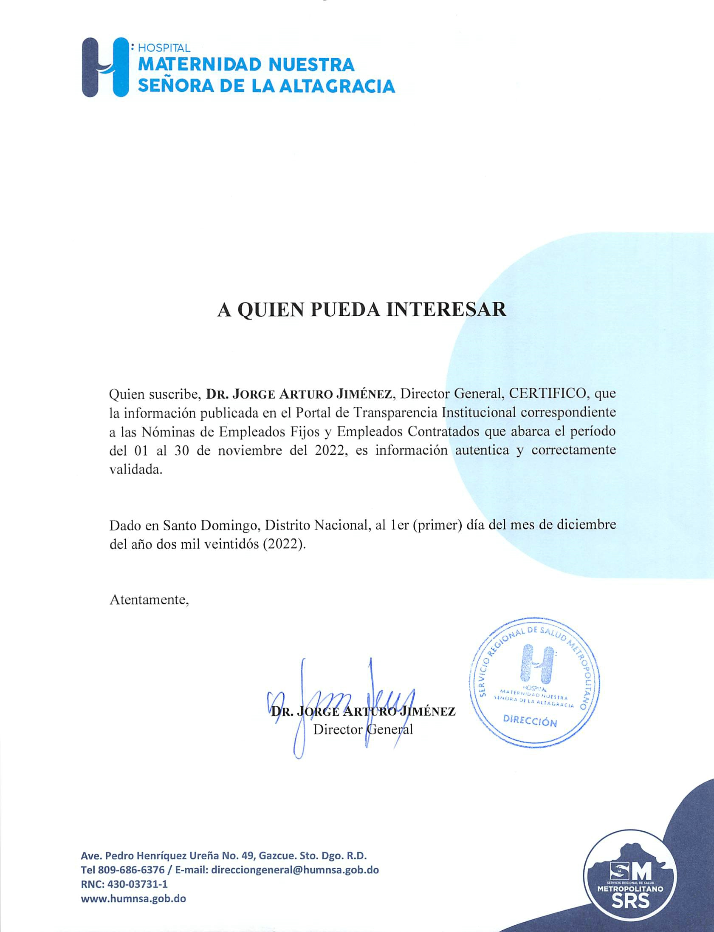
 | HOSPITAL UNIVERSITARIO MATERNIDAD NUESTRA SEÑORA DE LA ALTAGRACIA
 | RNC-430-037311
 | SANTO DOMINGO, D.N.

 | NÓMINA DE EMPLEADOS CONTRATADOS CORRESPONDIENTES AL MES DE NOVIEMBRE DEL 2022

NO. | NOMBRE COMPLETO | SEXO | CARGO | DIRECCION O DEPARTAMENTO | CATEGORIA DE SERVIDOR | FECHA DE INGRESO | SUELDO BRUTO
1 | ABE LUISA GARCIA | F | CONSERJE | HOSP. MUN. MATERN. NTRA. SRA. DE LA ALTAGRACIA | FIJO | 01/07/2019 | $11,000.00
2 | ABIGAIL DE LEON GARCIA | F | AUXILIAR DE ENFERMERIA | HOSP. MUN. MATERN. NTRA. SRA. DE LA ALTAGRACIA | FIJO | 01/05/2019 | $33,422.03
3 | ABRAHAM BOLIVAR DE LOS SANTOS ARIAS | F | MEDICO EMERGENTOLOGO | HOSP. MUN. MATERN. NTRA. SRA. DE LA ALTAGRACIA | FIJO | 01/05/2008 | $79,021.80
4 | ADALGISA BARET BLANCO | F | AUXILIAR DE ENFERMERIA | HOSP. MUN. MATERN. NTRA. SRA. DE LA ALTAGRACIA | FIJO | 08/02/2006 | $38,196.61
5 | ADALGISA MARIA DE LOS SANTOS MARTINEZ | F | CONSERJE | HOSP. MUN. MATERN. NTRA. SRA. DE LA ALTAGRACIA | FIJO | 01/06/2021 | $10,000.00
6 | ADELINA JACKSON VANDERHORST | F | ENFERMERO (A) ATENCION DIRECTA | HOSP. MUN. MATERN. NTRA. SRA. DE LA ALTAGRACIA | FIJO | 28/12/1993 | $49,184.53
7 | ADELINA VALDEZ MONTERO | F | SUPERVISORA DE ENFERMERIA | HOSP. MUN. MATERN. NTRA. SRA. DE LA ALTAGRACIA | FIJO | 07/04/1995 | $57,702.72
8 | ADRIANA REYNOSO SANCHEZ | F | CONSERJE | HOSP. MUN. MATERN. NTRA. SRA. DE LA ALTAGRACIA | FIJO | 01/06/2019 | $11,000.00
9 | ADRIANA PEREZ MATOS | F | MEDICO RESIDENTE III DE GINECO-OBSTETRICIA | HOSP. MUN. MATERN. NTRA. SRA. DE LA ALTAGRACIA | EMPLEADOS TEMPORALES | 01/05/2019 | $57,825.20
10 | AGUEDA EMILIA RUIZ LANDA | F | MEDICO GENERAL | HOSP. MUN. MATERN. NTRA. SRA. DE LA ALTAGRACIA | FIJO | 01/08/2011 | $68,018.43
11 | AGUSTINA DORIBEL HERASME ORTIZ | F | ENFERMERO (A) ATENCION DIRECTA | HOSP. MUN. MATERN. NTRA. SRA. DE LA ALTAGRACIA | FIJO | 01/01/2015 | $41,226.90
12 | AIDA ROSARIO LIRANZO | F | ENFERMERO (A) ATENCION DIRECTA | HOSP. MUN. MATERN. NTRA. SRA. DE LA ALTAGRACIA | FIJO | 13/12/1994 | $51,667.20
13 | AIDA LUCIA SIERRA ARIAS | F | ENFERMERO (A) I | HOSP. MUN. MATERN. NTRA. SRA. DE LA ALTAGRACIA | FIJO | 08/06/1992 | $53,594.97
14 | AIDA LUCIA DIAZ TRINIDAD | F | BIONALISTA | HOSP. MUN. MATERN. NTRA. SRA. DE LA ALTAGRACIA | FIJO | 28/06/2006 | $46,609.62
15 | AIDA ROSANNA MORALES QUIÑONES | F | MEDICO RESIDENTE II DE NEONATOLOGIA | HOSP. MUN. MATERN. NTRA. SRA. DE LA ALTAGRACIA | EMPLEADOS TEMPORALES | 01/07/2018 | $56,361.40
16 | ALBA LOURDES RUIZ PEÑA | F | ENCARGADO DE LABORATORIO | HOSP. MUN. MATERN. NTRA. SRA. DE LA ALTAGRACIA | FIJO | 03/02/1988 | $64,353.10
17 | ALBA LUISA REYNOSO | F | AYUDANTE DE MANTENIMIENTO | HOSP. MUN. MATERN. NTRA. SRA. DE LA ALTAGRACIA | FIJO | 27/04/2005 | $16,722.81
18 | ALBA MARIS MORA RODRIGUEZ | F | AUXILIAR DE ENFERMERIA | HOSP. MUN. MATERN. NTRA. SRA. DE LA ALTAGRACIA | FIJO | 16/09/1988 | $43,715.80
19 | ALBA NIDIA DE LOS SANTOS | F | ENFERMERO (A) I | HOSP. MUN. MATERN. NTRA. SRA. DE LA ALTAGRACIA | FIJO | 09/11/2005 | $47,410.94
20 | ALBA ROSA ORTEGA REYNOSO | F | AUXILIAR DE ENFERMERIA | HOSP. MUN. MATERN. NTRA. SRA. DE LA ALTAGRACIA | FIJO | 01/09/2012 | $36,605.08
21 | ALDO DE JESUS EFRAIN ERAZO PEREZ | M | MEDICO RESIDENTE III DE GINECO-OBSTETRICIA | HOSP. MUN. MATERN. NTRA. SRA. DE LA ALTAGRACIA | EMPLEADOS TEMPORALES | 01/08/2020 | $57,825.20
22 | ALECSANDRI GIL ZORRILLA | M | MEDICO AYUDANTE CIRUGIA ONCOLOGICA | HOSP. MUN. MATERN. NTRA. SRA. DE LA ALTAGRACIA | FIJO | 06/07/2006 | $74,663.10
23 | ALEJANDRA SUERO CORDERO | F | AUXILIAR DE ENFERMERIA | HOSP. MUN. MATERN. NTRA. SRA. DE LA ALTAGRACIA | FIJO | 01/07/2019 | $33,422.03
24 | ALEJANDRA ELIZABETH CUEVAS CUEVAS | F | AUXILIAR DE ENFERMERIA | HOSP. MUN. MATERN. NTRA. SRA. DE LA ALTAGRACIA | FIJO | 01/12/2011 | $36,605.08
25 | ALEJANDRA ESPERANZA VASQUEZ MORILLO | F | MEDICO AYUDANTE DE PEDIATRIA | HOSP. MUN. MATERN. NTRA. SRA. DE LA ALTAGRACIA | FIJO | 26/10/2007 | $75,663.10
26 | ALEJANDRINA MORENO | F | AUXILIAR DE ENFERMERIA | HOSP. MUN. MATERN. NTRA. SRA. DE LA ALTAGRACIA | FIJO | 22/02/1990 | $43,582.21
27 | ALEJANDRINA GUERRERO JIMENEZ | F | MEDICO PEDIATRA | HOSP. MUN. MATERN. NTRA. SRA. DE LA ALTAGRACIA | FIJO | 10/11/1992 | $92,883.97
28 | ALEJANDRINA TOLENTINO HEREDIA | F | AUXILIAR DE ENFERMERIA | HOSP. MUN. MATERN. NTRA. SRA. DE LA ALTAGRACIA | FIJO | 26/06/1995 | $41,777.54
29 | ALEJANDRO ANTONIO PARADAS CABA | M | JEFE DE SERVICIO | HOSP. MUN. MATERN. NTRA. SRA. DE LA ALTAGRACIA | FIJO | 29/01/1998 | $92,288.10
30 | ALEJANDRO ANTONIO MERCEDES RAMIREZ | M | MEDICO TERAPEUTA | HOSP. MUN. MATERN. NTRA. SRA. DE LA ALTAGRACIA | FIJO | 21/02/1997 | $87,078.76
31 | ALEJANDRO VIDAL MONTERO VALDEZ | M | MEDICO AYUDANTE DE NEUROLOGIA | HOSP. MUN. MATERN. NTRA. SRA. DE LA ALTAGRACIA | FIJO | 22/11/1994 | $90,561.89
32 | ALEXANDER MANE PEÑA | M | MEDICO AYUDANTE DE ANESTESIOLOGIA | HOSP. MUN. MATERN. NTRA. SRA. DE LA ALTAGRACIA | FIJO | 03/11/2005 | $69,663.10
33 | ALEXANDRA LORENZO ARAUJO | F | CONSERJE | HOSP. MUN. MATERN. NTRA. SRA. DE LA ALTAGRACIA | FIJO | 01/07/2019 | $11,000.00
34 | ALEXANDRA PEREZ | F | CONSERJE | HOSP. MUN. MATERN. NTRA. SRA. DE LA ALTAGRACIA | FIJO | 01/07/2019 | $11,000.00
35 | ALEXANDRA VASQUEZ TRIUNFEL | F | MEDICO RESIDENTE III DE NEONATOLOGIA | HOSP. MUN. MATERN. NTRA. SRA. DE LA ALTAGRACIA | EMPLEADOS TEMPORALES | 01/02/2014 | $57,825.20
36 | ALEXANDRA POTROSO CASTILLO | F | CONSERJE | HOSP. MUN. MATERN. NTRA. SRA. DE LA ALTAGRACIA | FIJO | 01/06/2019 | $11,000.00
37 | ALEXANDRA MABEL MOYA VASQUEZ | F | AUXILIAR DE ENFERMERIA | HOSP. MUN. MATERN. NTRA. SRA. DE LA ALTAGRACIA | FIJO | 01/06/2019 | $33,422.03
38 | ALEXIS NEFTALI MELLA TEJEDA | M | SOPORTE INFORMATICO | HOSP. MUN. MATERN. NTRA. SRA. DE LA ALTAGRACIA | FIJO | 01/07/2019 | $16,500.00
39 | ALEYDA GUZMAN RAMIREZ | F | ENFERMERO (A) ATENCION DIRECTA | HOSP. MUN. MATERN. NTRA. SRA. DE LA ALTAGRACIA | FIJO | 01/01/2009 | $45,349.59
40 | ALFONSO JOAQUIN BAEZ RAMIREZ | M | ENCARGADO DE ESTADISTICAS | HOSP. MUN. MATERN. NTRA. SRA. DE LA ALTAGRACIA | FIJO | 20/10/2004 | $11,837.46
41 | ALFREDO PORTORREAL FRIAS | M | MEDICO AYUDANTE DE GINECOLOGIA | HOSP. MUN. MATERN. NTRA. SRA. DE LA ALTAGRACIA | FIJO | 01/07/1999 | $83,595.63
42 | ALICE PAOLA MENDOZA SEPULVEDA | F | MEDICO RESIDENTE II DE GINECOLOGIA Y OBSTETRICIA | HOSP. MUN. MATERN. NTRA. SRA. DE LA ALTAGRACIA | EMPLEADOS TEMPORALES | 01/02/2020 | $56,361.40
43 | ALTAGRACIA MARTE | F | CONSERJE | HOSP. MUN. MATERN. NTRA. SRA. DE LA ALTAGRACIA | FIJO | 01/07/2019 | $11,000.00
44 | ALTAGRACIA SANCHEZ SANCHEZ | F | CONSERJE | HOSP. MUN. MATERN. NTRA. SRA. DE LA ALTAGRACIA | FIJO | 01/07/2019 | $11,000.00
45 | ALTAGRACIA ALVAREZ ROJAS | F | CONSERJE | HOSP. MUN. MATERN. NTRA. SRA. DE LA ALTAGRACIA | FIJO | 01/07/2019 | $11,000.00
46 | ALTAGRACIA JIMENEZ ROQUE | F | BIONALISTA | HOSP. MUN. MATERN. NTRA. SRA. DE LA ALTAGRACIA | FIJO | 01/06/2019 | $40,530.10
47 | ALTAGRACIA DE JESUS ROSARIO | F | ENFERMERO (A) ATENCION DIRECTA | HOSP. MUN. MATERN. NTRA. SRA. DE LA ALTAGRACIA | FIJO | 01/06/2019 | $41,226.90
48 | ALTAGRACIA BEATRIZ HERNANDEZ ARIAS | F | ENFERMERO (A) ATENCION DIRECTA | HOSP. MUN. MATERN. NTRA. SRA. DE LA ALTAGRACIA | FIJO | 01/03/2007 | $46,001.48
49 | ALTAGRACIA CONCEPCION GOMEZ TEJADA | F | SECRETARIA | HOSP. MUN. MATERN. NTRA. SRA. DE LA ALTAGRACIA | FIJO | 13/03/2002 | $16,610.88
50 | ALTAGRACIA ONERBE SANTANA | F | AUXILIAR DE ENFERMERIA | HOSP. MUN. MATERN. NTRA. SRA. DE LA ALTAGRACIA | FIJO | 30/08/1988 | $43,582.21
51 | ALTAGRACIA VALENTINA GARCIA FULGENCIO | F | CONTADOR | HOSP. MUN. MATERN. NTRA. SRA. DE LA ALTAGRACIA | FIJO | 18/10/2000 | $28,586.25
52 | AMADA VICENTE DICLO | F | AUXILIAR DE ENFERMERIA | HOSP. MUN. MATERN. NTRA. SRA. DE LA ALTAGRACIA | FIJO | 01/10/2014 | $33,422.03
53 | AMALVIN RAFAEL HERRERA VARGAS | M | AUXILIAR DE ENFERMERIA | HOSP. MUN. MATERN. NTRA. SRA. DE LA ALTAGRACIA | FIJO | 01/09/2021 | $33,422.03
54 | AMANCIA FRIAS | F | AUXILIAR DE ESTADISTICAS | HOSP. MUN. MATERN. NTRA. SRA. DE LA ALTAGRACIA | FIJO | 01/09/2008 | $17,303.00
55 | AMARILIS CUETO CABRERA | F | AUXILIAR DE ENFERMERIA | HOSP. MUN. MATERN. NTRA. SRA. DE LA ALTAGRACIA | FIJO | 13/12/1993 | $41,911.11
56 | AMARILIS LOPEZ | F | CONSERJE | HOSP. MUN. MATERN. NTRA. SRA. DE LA ALTAGRACIA | FIJO | 01/07/2019 | $11,000.00
57 | AMAURIS VASQUEZ REYES | F | AUXILIAR DE ENFERMERIA | HOSP. MUN. MATERN. NTRA. SRA. DE LA ALTAGRACIA | FIJO | 01/08/2019 | $33,422.03
58 | AMELIA ROSANNA LEDESMA DUVAL | F | MEDICO GINECO-OBSTETRA | HOSP. MUN. MATERN. NTRA. SRA. DE LA ALTAGRACIA | FIJO | 01/04/2011 | $72,663.10
59 | AMPARO MILAGROS RUIZ SUERO | F | ENFERMERO (A) ATENCION DIRECTA | HOSP. MUN. MATERN. NTRA. SRA. DE LA ALTAGRACIA | FIJO | 13/12/1993 | $51,533.63
60 | ANA CRUZ BONILLA | F | ENFERMERO (A) ATENCION DIRECTA | HOSP. MUN. MATERN. NTRA. SRA. DE LA ALTAGRACIA | FIJO | 01/01/2009 | $45,349.59
...
NO. | NOMBRE COMPLETO | SEXO | CARGO | DIRECCION O DEPARTAMENTO | CATEGORIA DE SERVIDOR | FECHA DE INGRESO | SUELDO BRUTO
1335 | FERNANDO MONTERO DE LA ROSA | M | ASCENSORISTA | HOSP. MUN. MATERN. NTRA. SRA. DE LA ALTAGRACIA | CUOTA DE RECUPERACIÓN | 2004-02-12 | $10,000.00
1336 | GENARA MORILLO QUEZADA | F | CONSERJE | HOSP. MUN. MATERN. NTRA. SRA. DE LA ALTAGRACIA | CUOTA DE RECUPERACIÓN | 04/0/2013 | $10,000.00
1337 | HIPOLITO VASQUEZ MORLA | M | CONSERJE | HOSP. MUN. MATERN. NTRA. SRA. DE LA ALTAGRACIA | CUOTA DE RECUPERACIÓN | 2009-01-20 | $10,000.00
1338 | JUANA CALZADO DE LOS SANTOS | F | CONSERJE | HOSP. MUN. MATERN. NTRA. SRA. DE LA ALTAGRACIA | CUOTA DE RECUPERACIÓN | 2009-04-22 | $10,000.00
1339 | LUISA AMPARO VELEZ | F | CONSERJE | HOSP. MUN. MATERN. NTRA. SRA. DE LA ALTAGRACIA | CUOTA DE RECUPERACIÓN | 2008-09-09 | $10,000.00
1340 | MARGARITA MARIA SALCEDO DELGADO | F | CONSERJE | HOSP. MUN. MATERN. NTRA. SRA. DE LA ALTAGRACIA | CUOTA DE RECUPERACIÓN | 2012-01-10 | $10,000.00
1341 | MARTINA ISAAC | F | CONSERJE | HOSP. MUN. MATERN. NTRA. SRA. DE LA ALTAGRACIA | CUOTA DE RECUPERACIÓN | 2010-03-26 | $10,000.00
1342 | ROSA MILAGROS PEÑA JACINTO | F | CONSERJE | HOSP. MUN. MATERN. NTRA. SRA. DE LA ALTAGRACIA | CUOTA DE RECUPERACIÓN | 2010-01-05 | $10,000.00

